Sheet1
工人姓名 NAMA |  |  |  | SULIS TIANINGSIH |  |  |  |  |  |  |  | 編號 KODE : |  | JICBR-037
報到日 DAFTAR |  |  |  | 2025-07-28 |  |  |  |  | 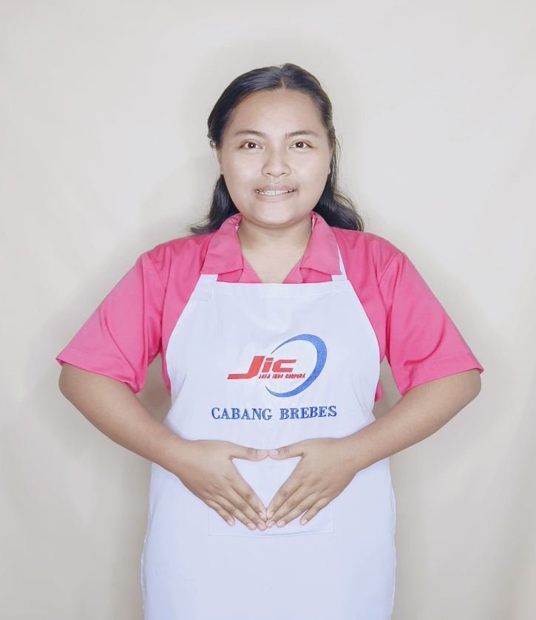
性別 KELAMIN |  |  |  | 女 PEREMPUAN
出生日TGL LAHIR |  |  |  | 2001-01-30
年齡 UMUR |  |  |  | 24
出生地TPT LAHIR |  |  |  | BREBES
身高TINGGI / 體重BERAT |  |  |  | 167 |  | 公分/ | 80 | 公斤
宗教 AGAMA |  |  |  | 回教 Islam
學歷 PENDIDIKAN |  |  |  | 專科 SMK
語言能力 BAHASA |  |  |  | 剛學 MULAI | 一點 DIKIT | 一般 BIASA | 可以 BAIK | 很好 BAGUS
國語 MANDARIN |  |  |  | V
英語INGGRIS |  |  |  |  |  | V
印尼語 INDO |  |  |  |  |  |  |  | V
婚姻狀況 STATUS NIKAH |  |  |  | 已婚 Nikah
配偶姓名/年齡 NAMA/UMUR |  |  |  | ABDI PASETIYO |  |  |  | 29
配偶工作 KERJAAN SUAMI |  |  |  | PABRIK
小孩人數 JUMLAH ANAK |  |  |  | 1
女孩和年齡 PUTRI / UMUR
男孩和年齡 PUTRA / UMUR |  |  |  | 2TH

地址 ALAMAT |  |  |  | DESA LENGKONG RT004 RW002 KEC.WANASARI KAB.BREBES JAWA TENGAH
是否有工作經驗 APAKAH ADA PENGALAMAN KERJA
國家地點 NEGARA |  |  | 工作期間 LAMA |  |  | 工作內容 PEKERJAAN YANG DILAKUKAN
印尼 | JAKARTA |  | 2020-2022 (2 TH) |  |  | JAGA NENEK UMUR 65TAHUN.STROKE RINGAN DAN DIABETES. PARKISON.MULUT TIDAK SIMETRIS JADI SUSAH UNTUK BICARA.BISA JALAN PELAN.BANTU BERDIRI DAN DUDUK.MANDIKAN.PAKAI POPOK.BERJEMUR.MALAM BANGUN 2-3X. MASAK SEHARI 2X. DI RUMAH CUMA ADA NENEK SEORANG . ADA 1 ANJING BESAR (KASIH MAKAN + MAIN)照顾一位65岁的奶奶。她患有轻度中风和糖尿病，以及帕金森病。她的嘴巴不对称，说话困难。她走路缓慢，需要搀扶才能站立和坐下。需要洗澡，需要穿尿布。带她去晒太阳。她晚上醒来2-3次，每天做饭两次。家里只有一位奶奶。有1隻狗（幫忙洗澡+一起玩）
家屬資料 DATA KELUARGA
父親姓名 NAMA AYAH |  |  |  | DARPIN |  |  |  | 年齡 UMUR |  | 60 | 父親工作 KERJAAN AYAH |  |  |  | 農夫
母親姓名 NAMA IBU |  |  |  | DARSINAH |  |  |  | 年齡 UMUR |  | 60 | 母親工作 KERJAAN IBU |  |  |  | 農夫
兄妹人數 TOTAL SAUDARA |  |  |  | 3 | 兄妹中你的排行是第… DIANTARA SAUDARA, URUTAN ANDA KE… |  |  |  |  |  |  |  |  |  |  | 1
兄弟/年齡 SDR LAKI / UMUR |  |  |  | - |  |  |  | 姐妹/年齡 SDR CEWEK / UMUR |  |  |  |  | 35. 32. 30
1. 你是否可以吃豬肉 Apakah Anda boleh makan daging babi ?
2. 是否可以在工作時不用手機 Apakah saat jam kerja bisa tanpa pakai hp ?
3. 你是否會害怕狗 Apakah Anda takut pada anjing?
4. 你可以抱幾公斤 Anda kuat gendong berapa kg: |  |  |  |  |  |  |  |  |  |  |  | 60公斤
備註PS |  | CALON PEKERJA MIGRAN INDONESIA DARI CABANG BREBES

 | NAMA SPONSOR : IBU TAWI
 | NOMOR HP : -
 | VAKSIN : 3X

